Feuil1
Date dernier maj : 11/08/2026 | INVENTAIRE 2 éme SITE MYCTN |  |  |  | SUIVI PAR : HAMMADI GARGOUCH

Nom du machine | Quantité | ZONE D APPLICATION | CODE INTERNE | Numero de serie | Image

Machine sérigraphie | 6 | ATELIER DECORATION | MYC-02-SRG-0001 | 30251118001 | 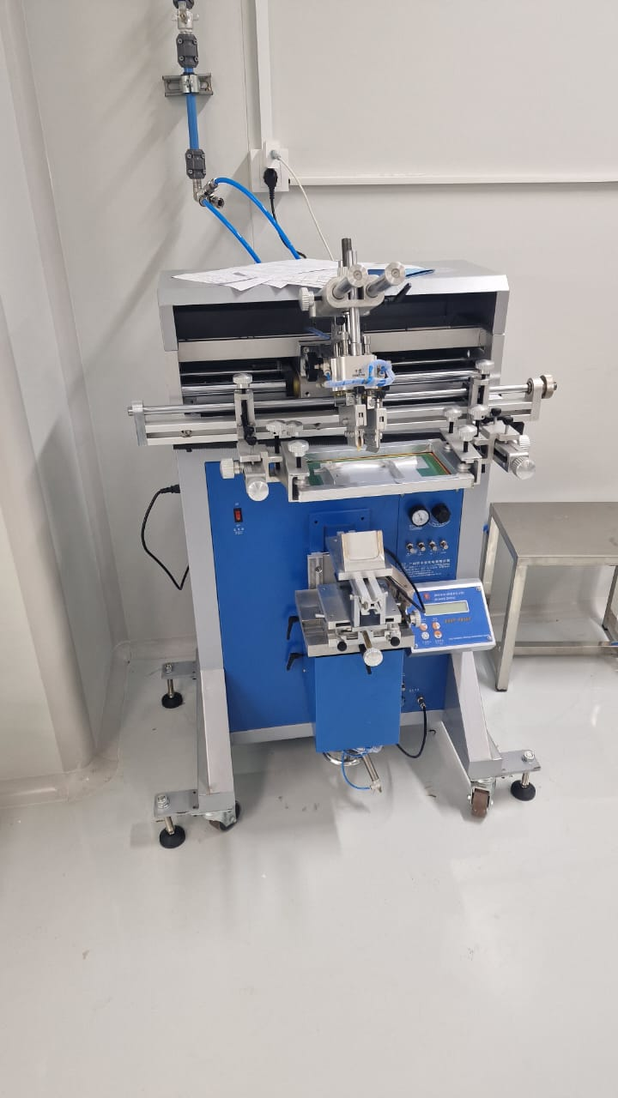
 |  |  | MYC-02-SRG-0002 | 30251118001-4
 |  |  | MYC-02-SRG-0003 | 30251118001-2
 |  |  | MYC-02-SRG-0004 | 30251118001-1
 |  |  | MYC-02-SRG-0005 | 30251118001-5
 |  |  | MYC-02-SRG-0006 | 30251118001-3

Four Air GRAND MODELE | 1 | ATELIER DECORATION | MYC-02-FOU-0001 | 25050501

Four Air PETIT MODELE | 1 | ATELIER DECORATION | MYC-02-FOU-0002 | 25102201

FOUR UV | 1 | ATELIER DECORATION | MYC-02-FUV-0001 | 25040847 | 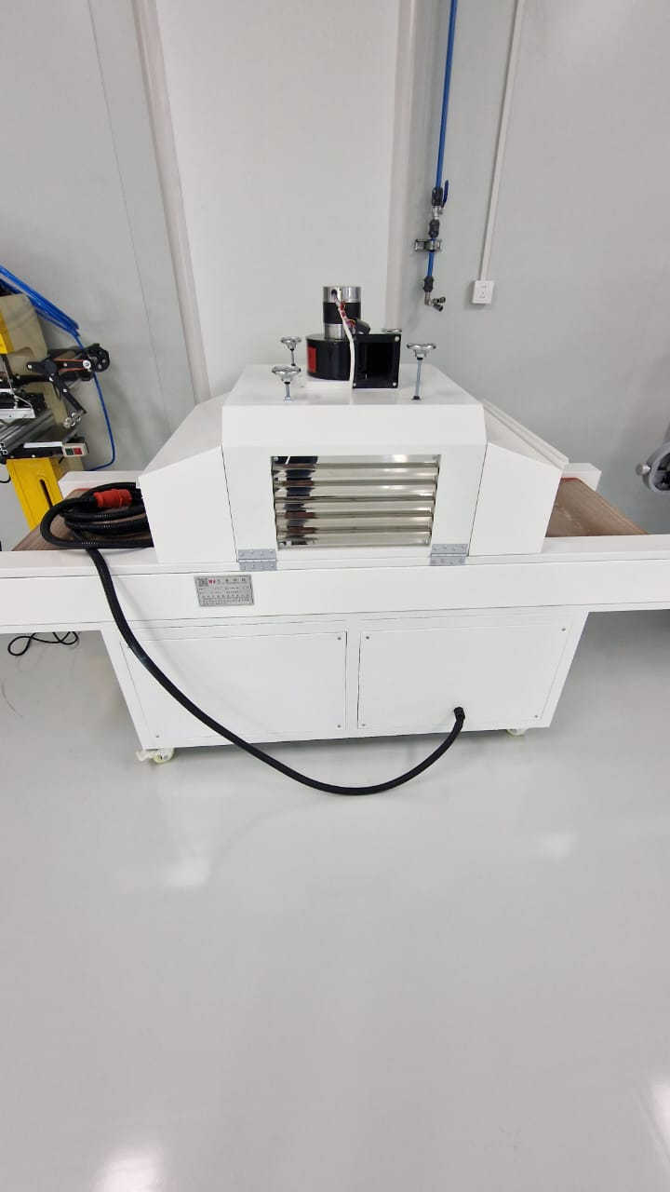

FOUR UV | 1 | ATELIER DECORATION | MYC-02-FUV-0002 | JZ2504642

FOUR IR | 1 | ATELIER DECORATION | MYC-02-FIR-0001 | 1926F0525

Machine marquage à chaud | 1 | ATELIER DECORATION | MYC-02-MAC-0001 | CE3967

Machine marquage à chaud | 1 | ATELIER DECORATION | MYC-02-MAC-0002 | JZ2504643 | 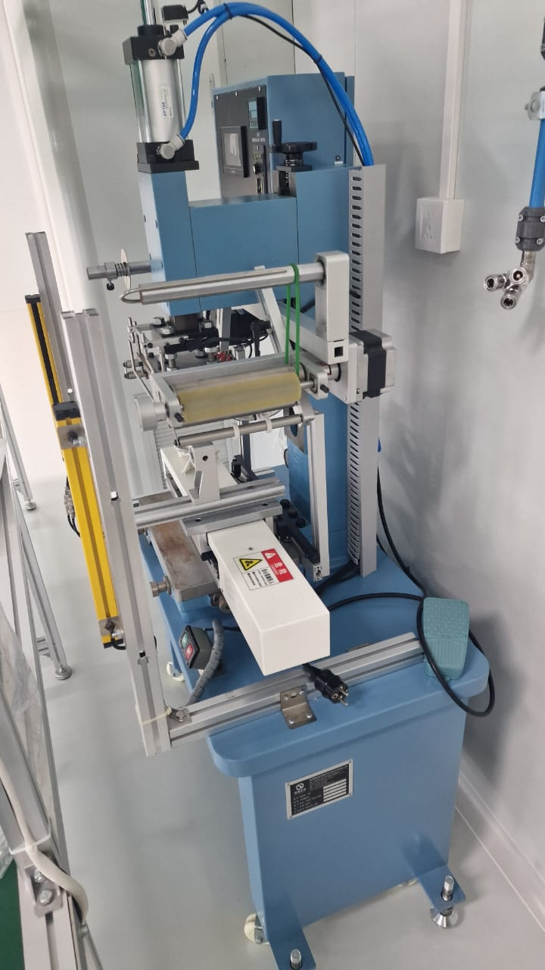

Grand four chaine | 1 | ATELIER DECORATION | MYC-02-FOU-0003 |  | 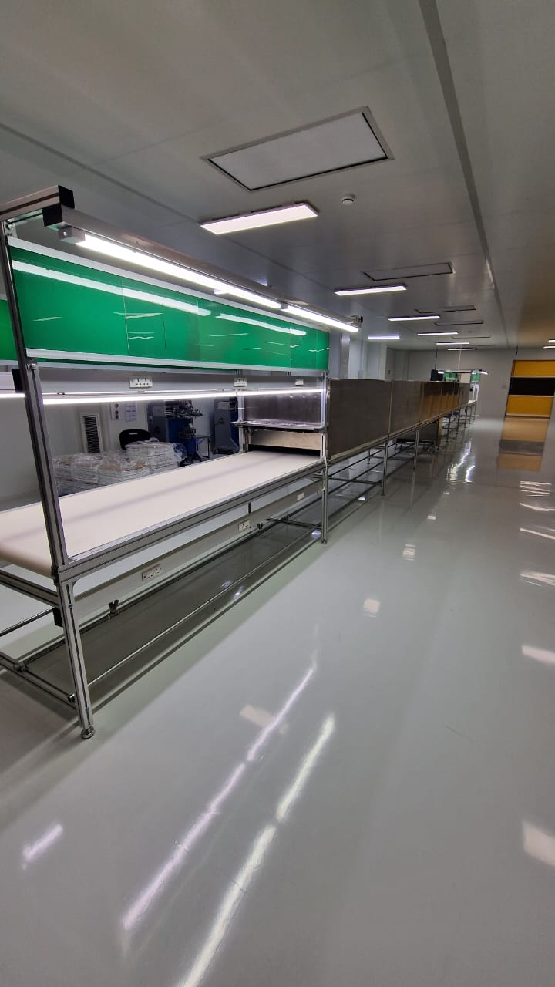

Chaine 3M | 1 | ATELIER ASSEMBLAGE | MYC-02-TTR-0001

Table vibrante de simulation de transport | 1 | LABO QUALITE ASSEMBLAGE | MYC-02-LBQ-0001 | WH-5024 | 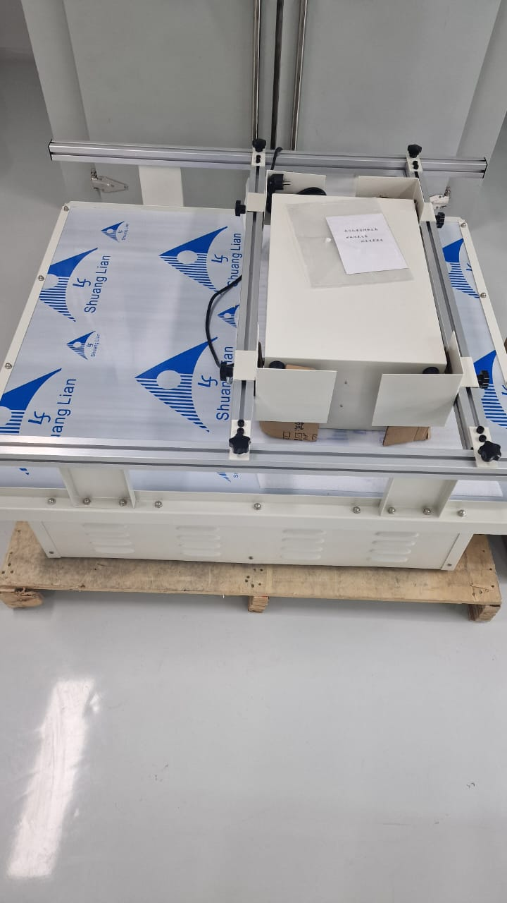

Table de tirage | 1 | ATELIER DECORATION | MYC-02-PPS-0001

Machine petit coupe film usinage a chaud | 1 | ATELIER DECORATION | MYC-02-PPS-0002 |  | 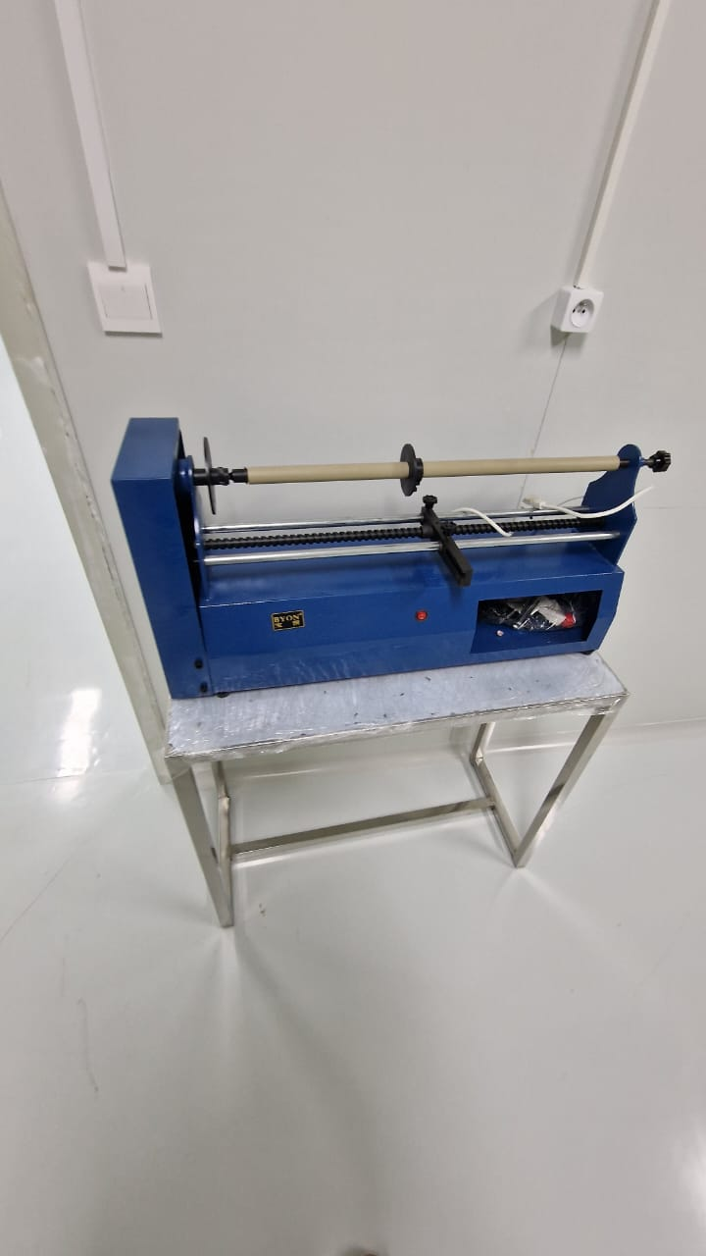

Machine de developpement &séchage des cadres | 1 | ATELIER DECORATION | MYC-02-PPS-0003

Boite d Impression UV pour ecran serigraphie | 1 | ATELIER DECORATION | MYC-02-PPS-0004 |  | 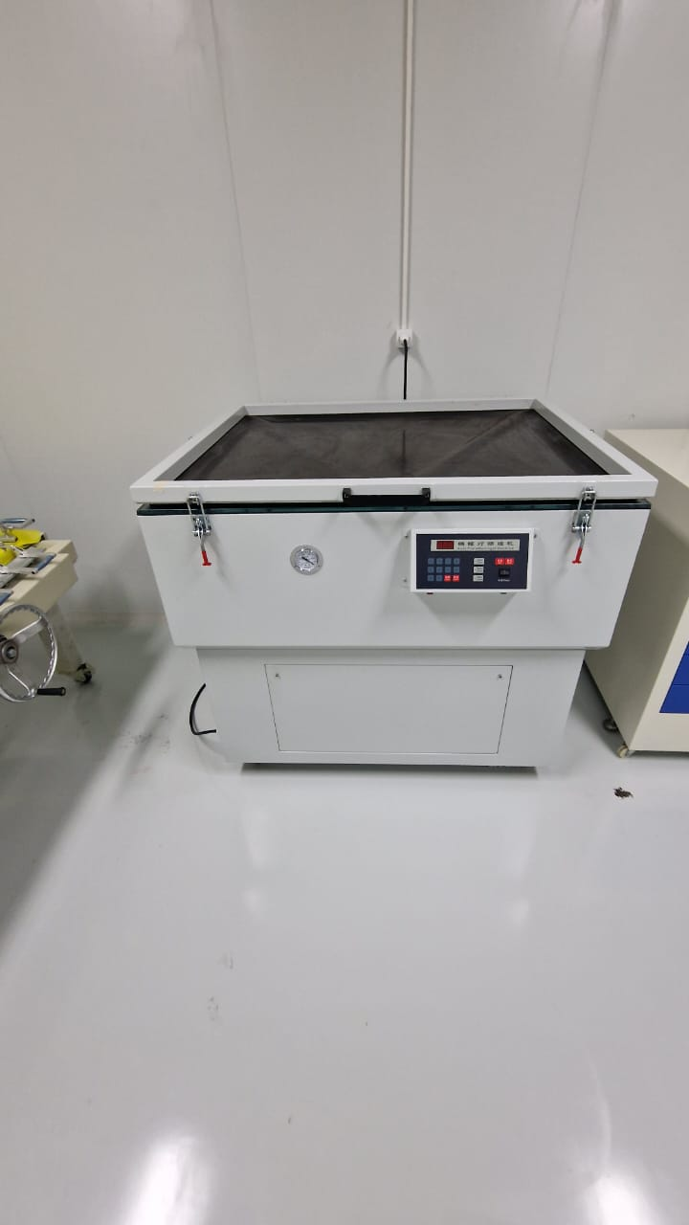

Armoire produit chimie | 1 | ATELIER DECORATION | MYC-02-MOB-0001 |  | 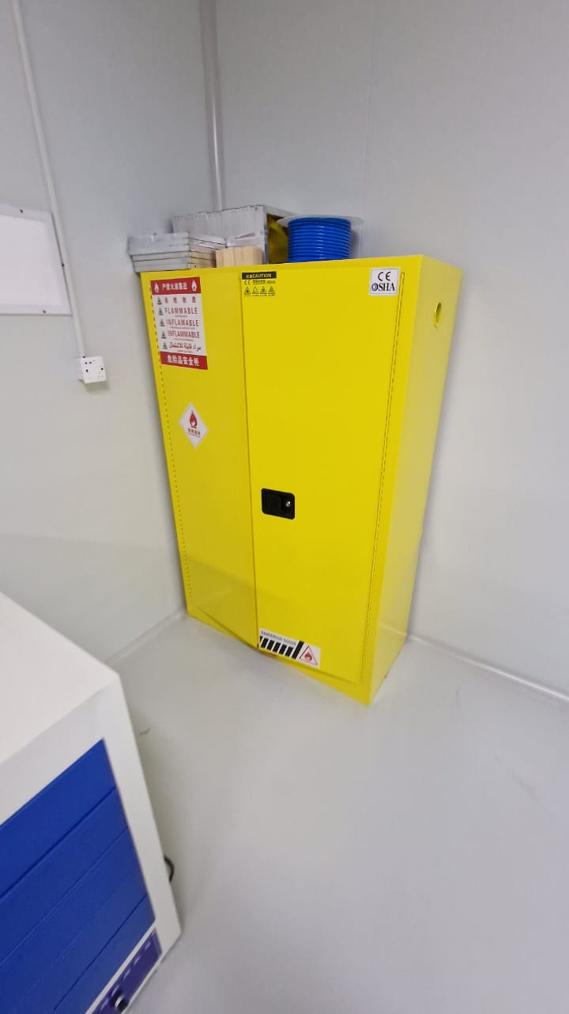

Boite antistatique bleu | 10 | ATELIER ASSEMBLAGE | MYC-02-SOF-0001 |  | 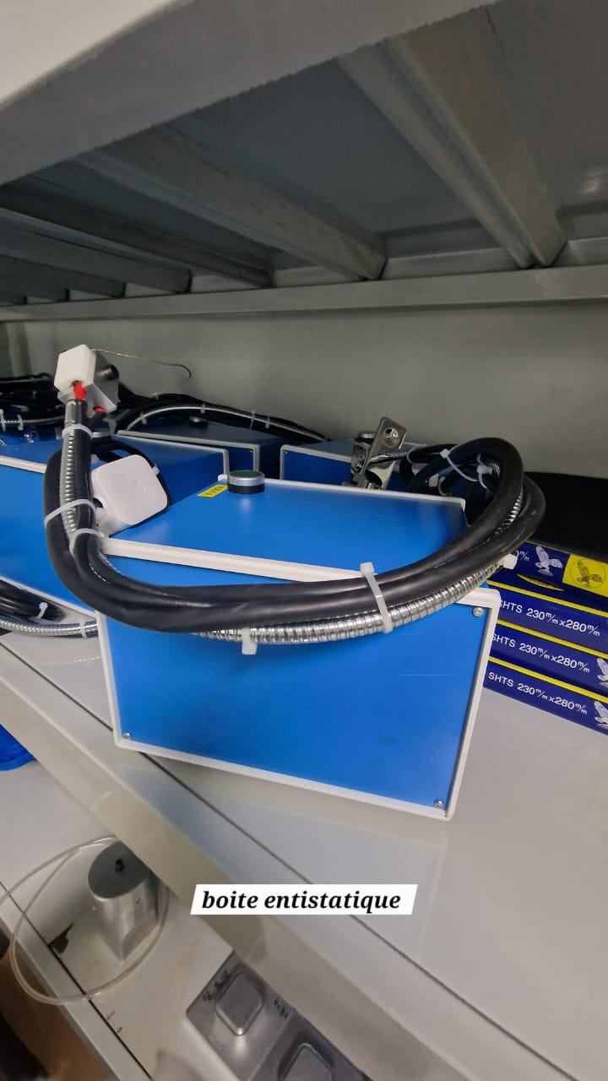
 |  |  | MYC-02-SOF-0002
 |  |  | MYC-02-SOF-0003
 |  |  | MYC-02-SOF-0004
 |  |  | MYC-02-SOF-0005
 |  |  | MYC-02-SOF-0006
 |  |  | MYC-02-SOF-0007
 |  |  | MYC-02-SOF-0008
 |  |  | MYC-02-SOF-0009
 |  |  | MYC-02-SOF-0010

Presse petite modele | 7 | ATELIER ASSEMBLAGE | MYC-02-PRS-0001 |  | 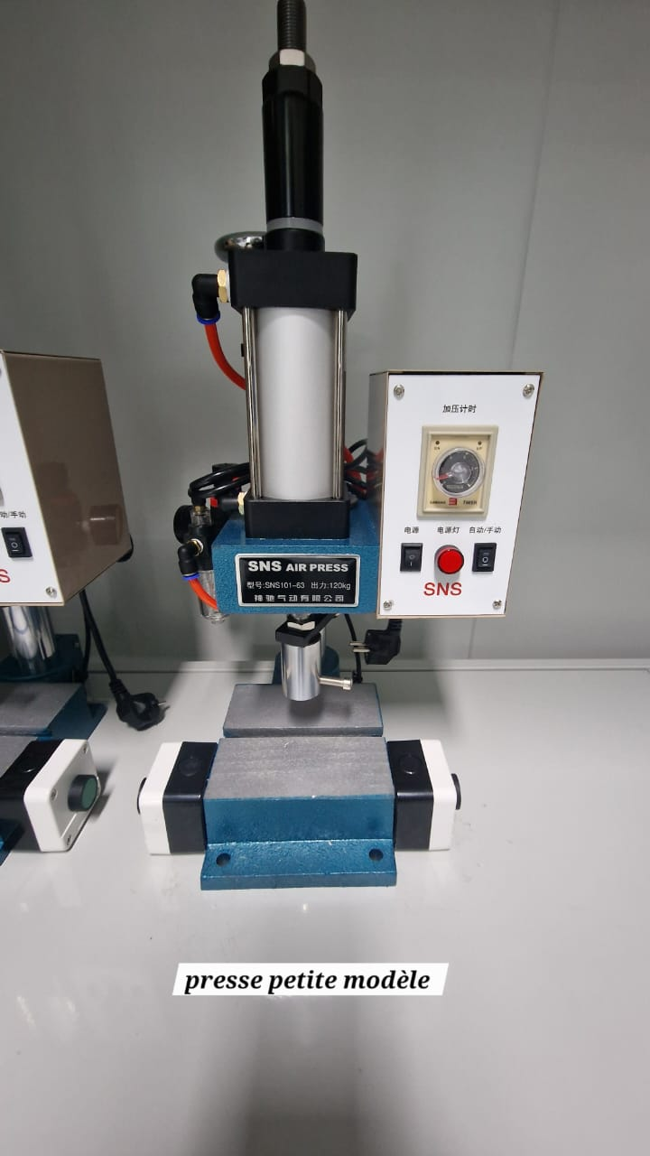
 |  |  | MYC-02-PRS-0002
 |  |  | MYC-02-PRS-0003
 |  |  | MYC-02-PRS-0004
 |  |  | MYC-02-PRS-0005
 |  |  | MYC-02-PRS-0006
 |  |  | MYC-02-PRS-0007

Presse moyen modele | 4 | ATELIER ASSEMBLAGE | MYC-02-PRS-0008 |  | 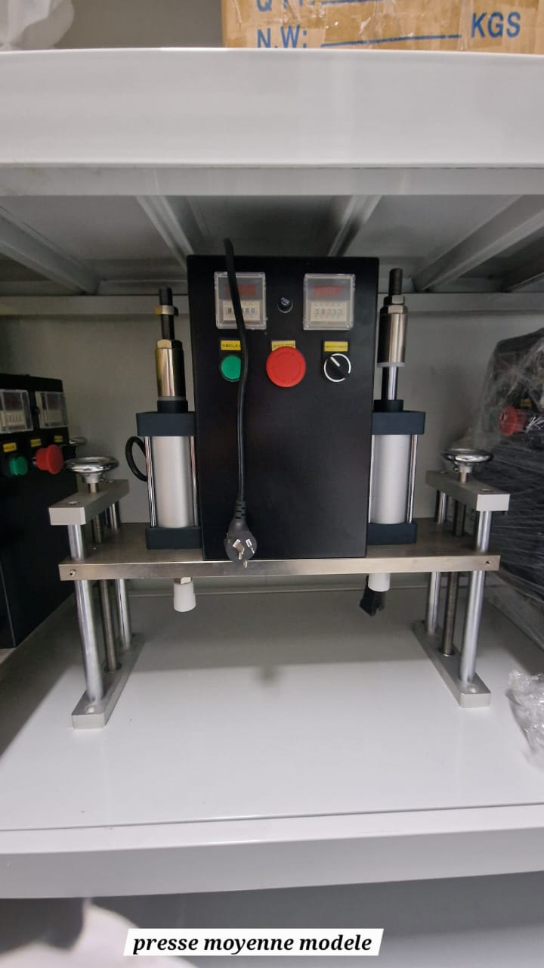
 |  |  | MYC-02-PRS-0009
 |  |  | MYC-02-PRS-0010
 |  |  | MYC-02-PRS-0011

Machine thermo-couleuse | 4 | ATELIER ASSEMBLAGE | MYC-02-COL-0001 |  | 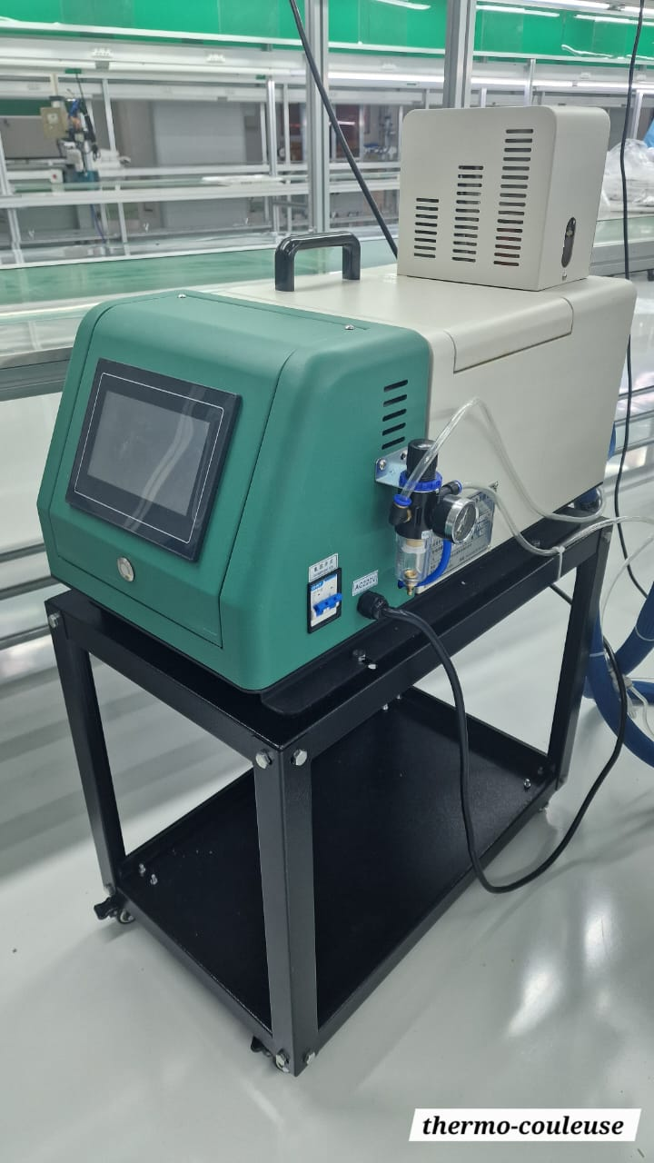
 |  |  | MYC-02-COL-0002
 |  |  | MYC-02-COL-0003
 |  |  | MYC-02-COL-0004

Machine insertion aimant | 2 | ATELIER ASSEMBLAGE | MYC-02-AIM-0001 |  | 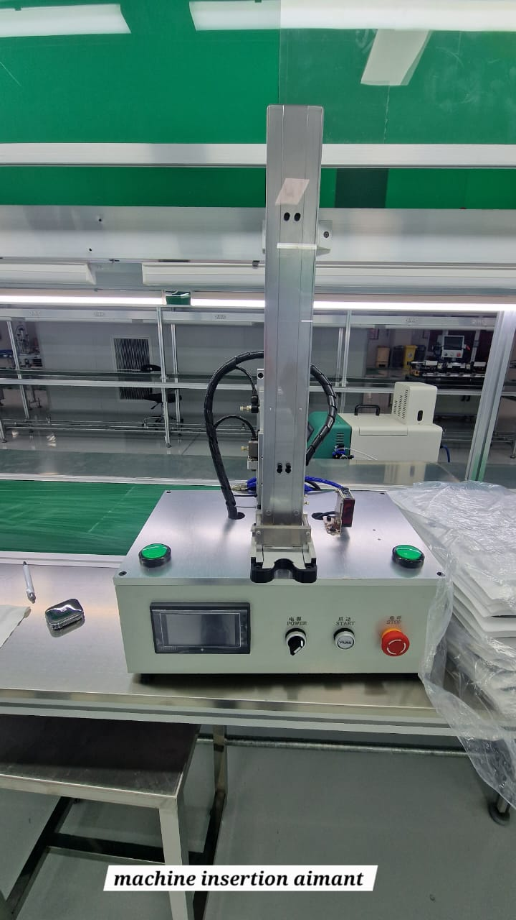
 |  |  | MYC-02-AIM-0002

Chaine 12M | 4 | ATELIER ASSEMBLAGE | MYC-02-TTR-0002
 |  |  | MYC-02-TTR-0003
 |  |  | MYC-02-TTR-0004
 |  |  | MYC-02-TTR-0005
Ventilateur electostatique | 8 | ATELIER ASSEMBLAGE | MYC-02-VES-0001 |  | 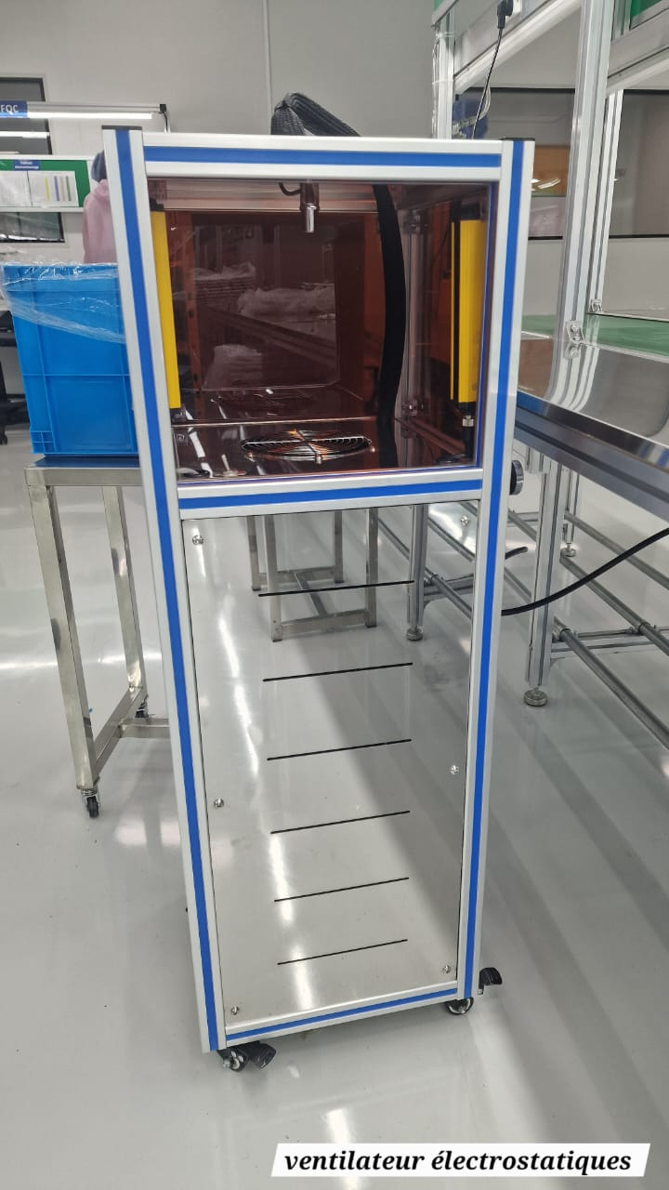
 |  |  | MYC-02-VES-0002
 |  |  | MYC-02-VES-0003
 |  |  | MYC-02-VES-0004
 |  |  | MYC-02-VES-0005
 |  |  | MYC-02-VES-0006
 |  |  | MYC-02-VES-0007
 |  |  | MYC-02-VES-0008

Machine a tirer des pins | 3 | ATELIER ASSEMBLAGE | MYC-02-GSA-0001 | QFW2025001071203 | 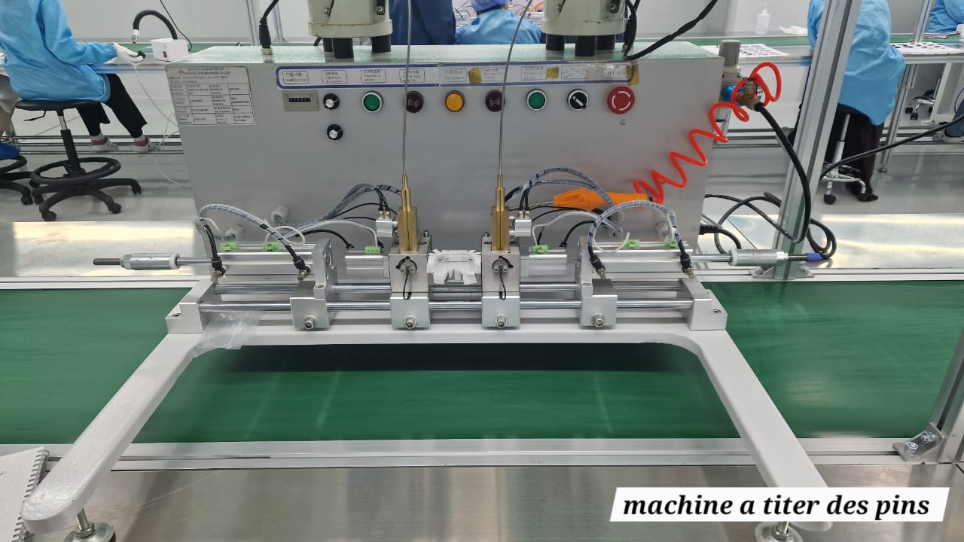
 |  |  | MYC-02-GSA-0002 | QFW2025001071202
 |  |  | MYC-02-GSA-0003 | QFW2025001071201

Machine de ligne d'assemblage de compactage de poudre | 3 | ATELIER ASSEMBLAGE | MYC-02-TCC-0001 | JDX232507151 | 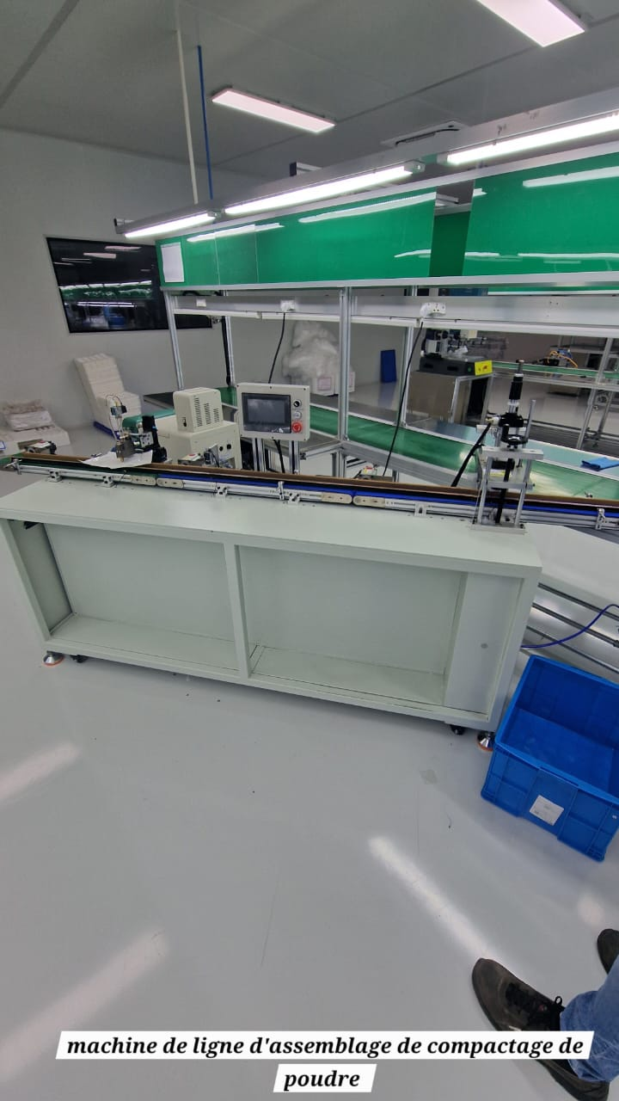
 |  |  | MYC-02-TCC-0002 | JDX232507152
 |  |  | MYC-02-TCC-0003 | JDX232507153

Couleuse à clous en plastique | 1 | ATELIER ASSEMBLAGE | MYC-02-GSA-0004 | JDX2332550715 | 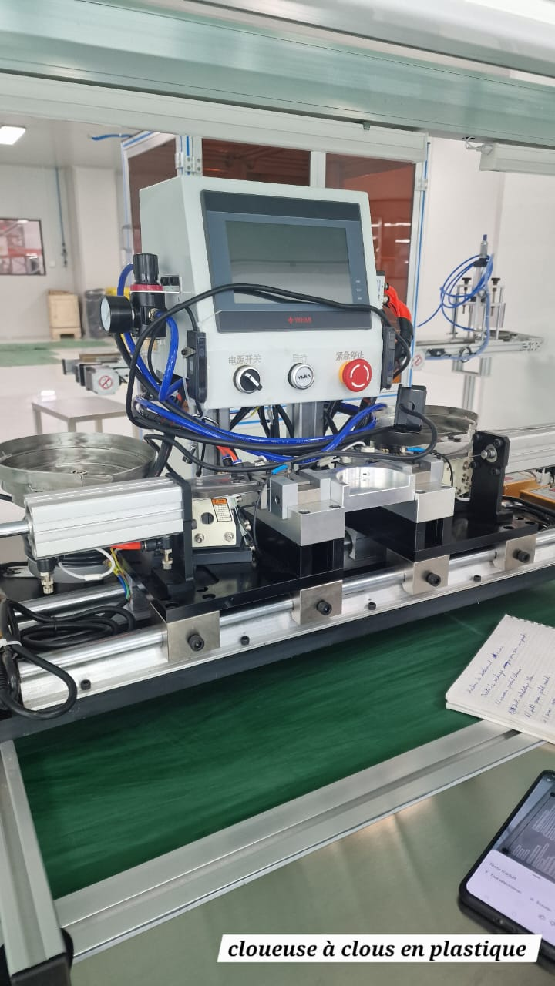

Machine de soudage par utrasons | 6 | ATELIER ASSEMBLAGE | MYC-02-SUS-0001 | XSL04556 | 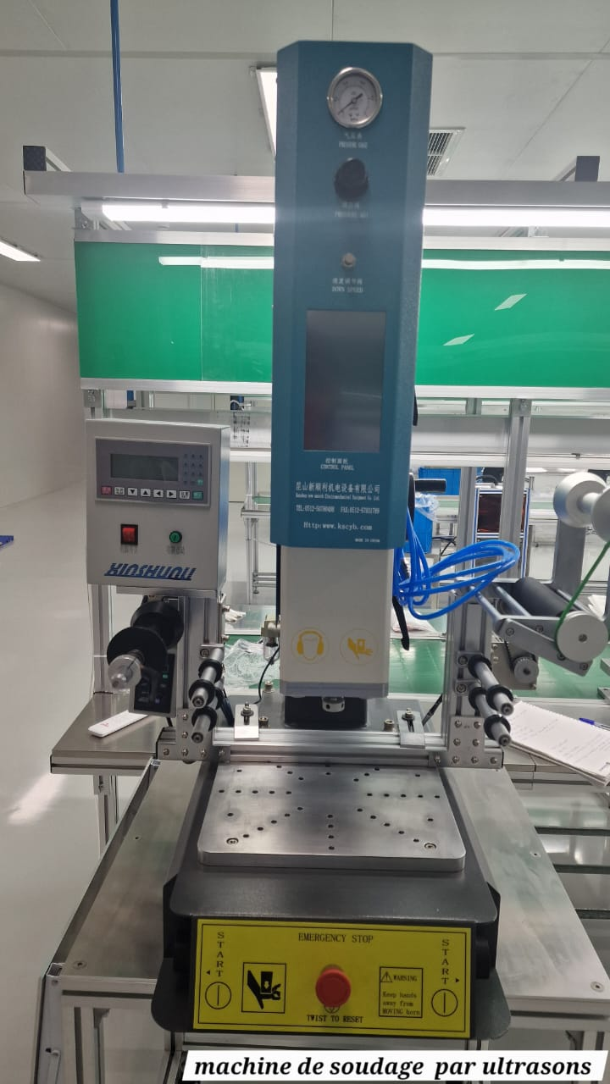
 |  |  | MYC-02-SUS-0002 | XSL04557
 |  |  | MYC-02-SUS-0003 | XSL04558
 |  |  | MYC-02-SUS-0004 | XSL04554
 |  |  | MYC-02-SUS-0005 | XSL04555
 |  |  | MYC-02-SUS-0006 | XSL04553

Machine a coller du ruben adhéstif double face | 2 | ATELIER ASSEMBLAGE | MYC-02-MDA-0001 | SH-250710 | 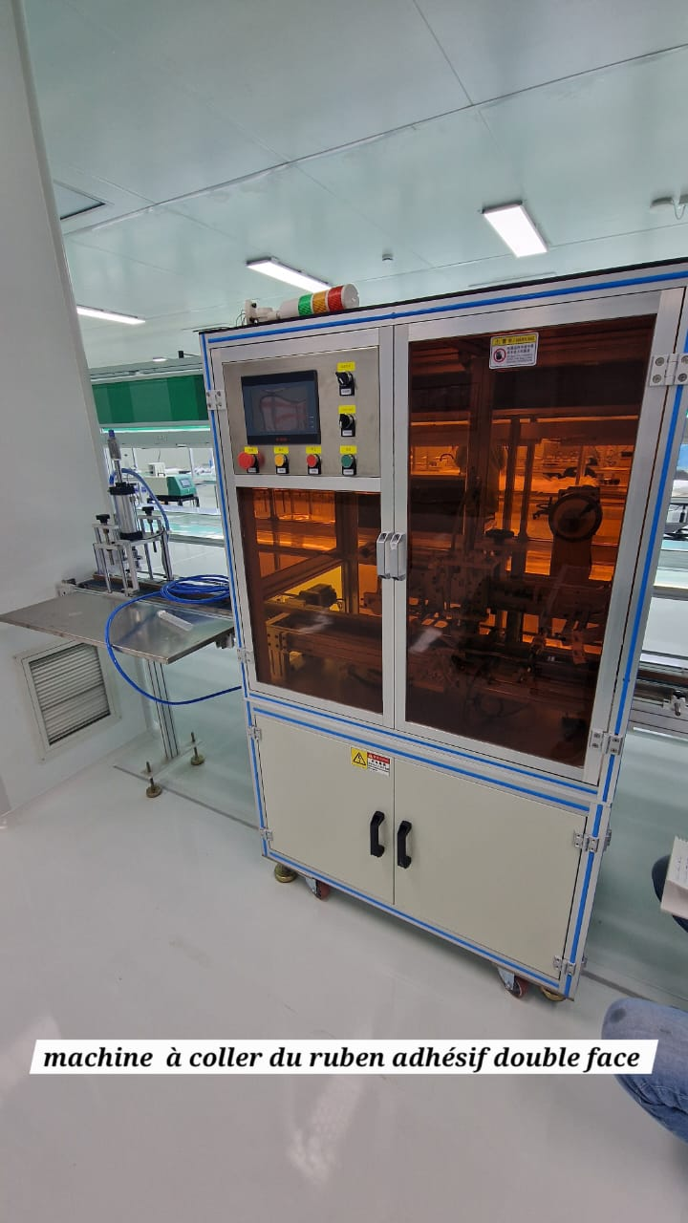

Table contrôle qualite taille grande | 2 | ATELIER ASSEMBLAGE | MYC-02-MOB-0002
 |  |  | MYC-02-MOB-0003
Table contrôle qualite taille moyenne | 4 | ATELIER ASSEMBLAGE
Chaine 6M | 3 | ATELIER ASSEMBLAGE | MYC-02-TTR-0006 |  | 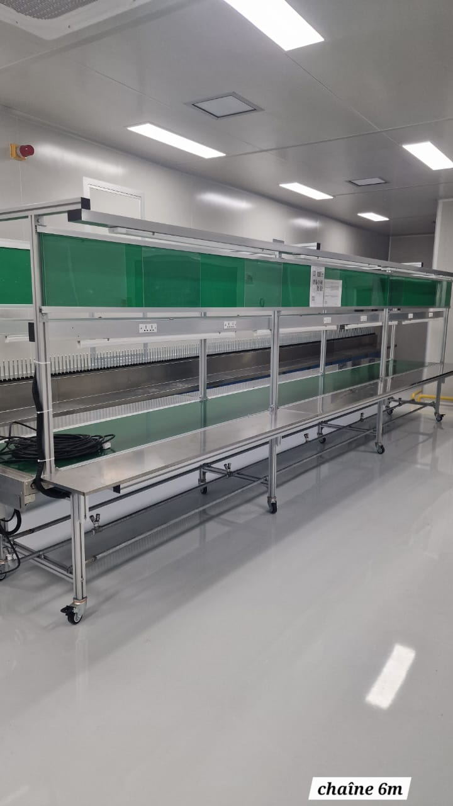
 |  |  | MYC-02-TTR-0007
 |  |  | MYC-02-TTR-0008

Machine du coupe automatique ruban | 6 | ATELIER METALLISATION | MYC-02-SAD-0001 | 7196 | 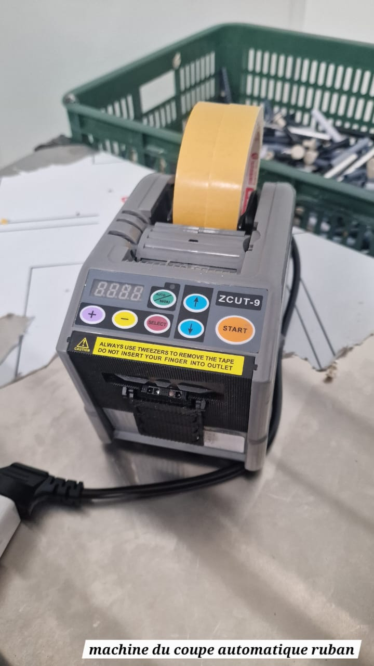
 |  |  | MYC-02-SAD-0002 | 2025010304
 |  |  | MYC-02-SAD-0003
 |  |  | MYC-02-SAD-0004
 |  |  | MYC-02-SAD-0005
 |  |  | MYC-02-SAD-0006

Filmeuse palette | 1 | MAGASIN ASSEMBLAGE | MYC-02-FPL-0001 |  | 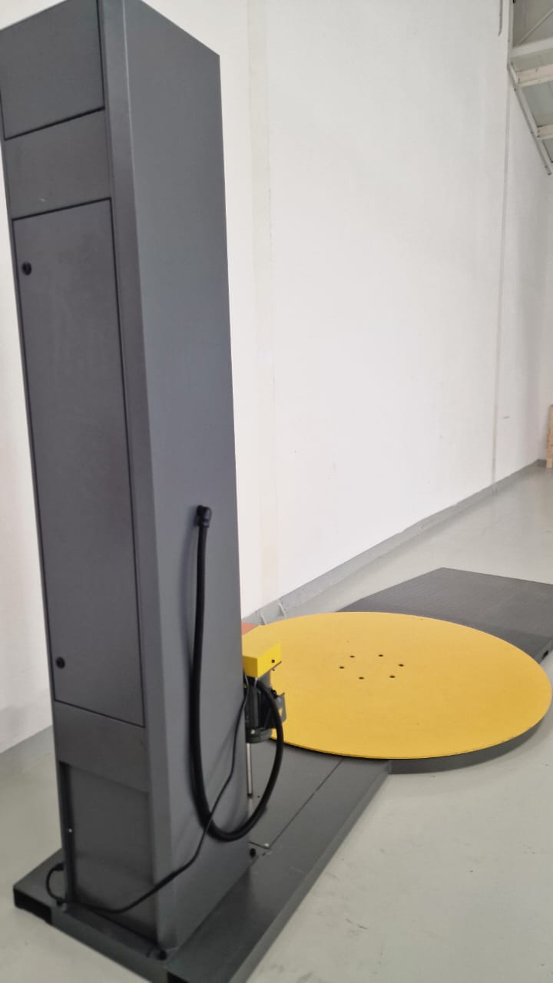

Grand four | 1 | ATELIER METALLISATION | MYC-02-FOU-0004 |  | 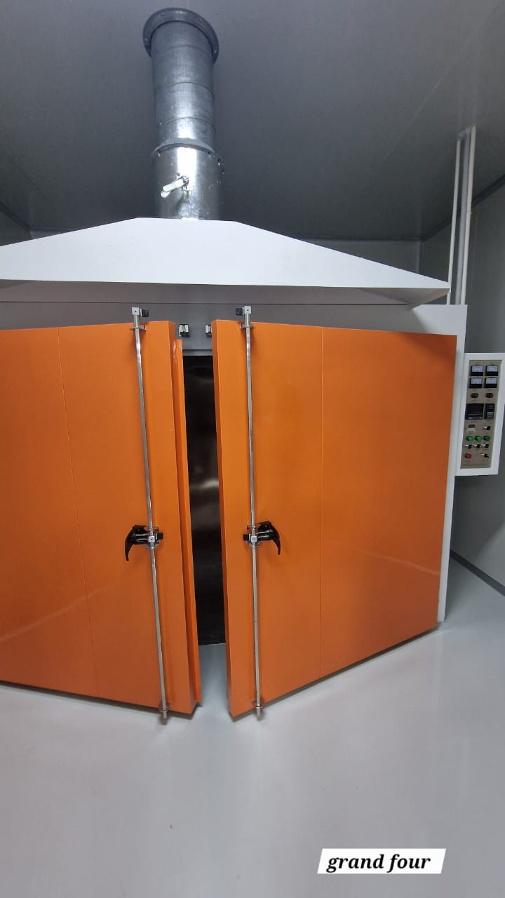

Chariot elivateur | 1 | ATELIER ASSEMBLAGE | MYC-02-TRP-0001 | NLI202587955

Transpalette électrique | 1 | ATELIER ASSEMBLAGE | MYC-02-TRP-0002 | NI3202534893 | 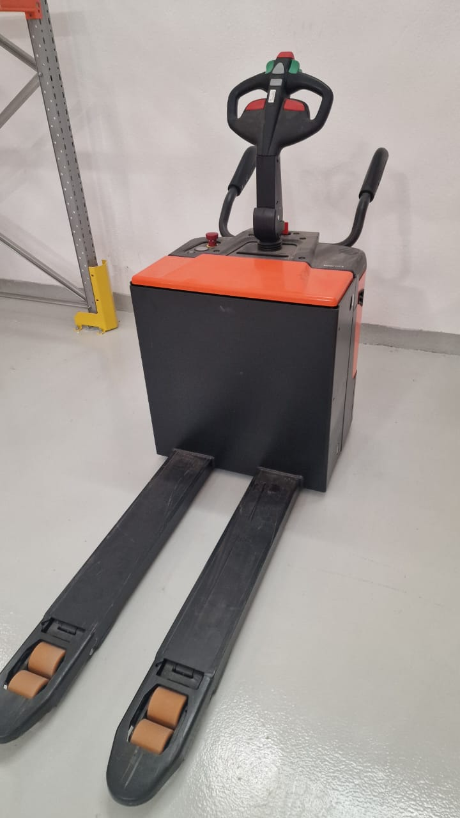

Transpalette | 1 | ATELIER ASSEMBLAGE | MYC-02-TRP-0003 |  | 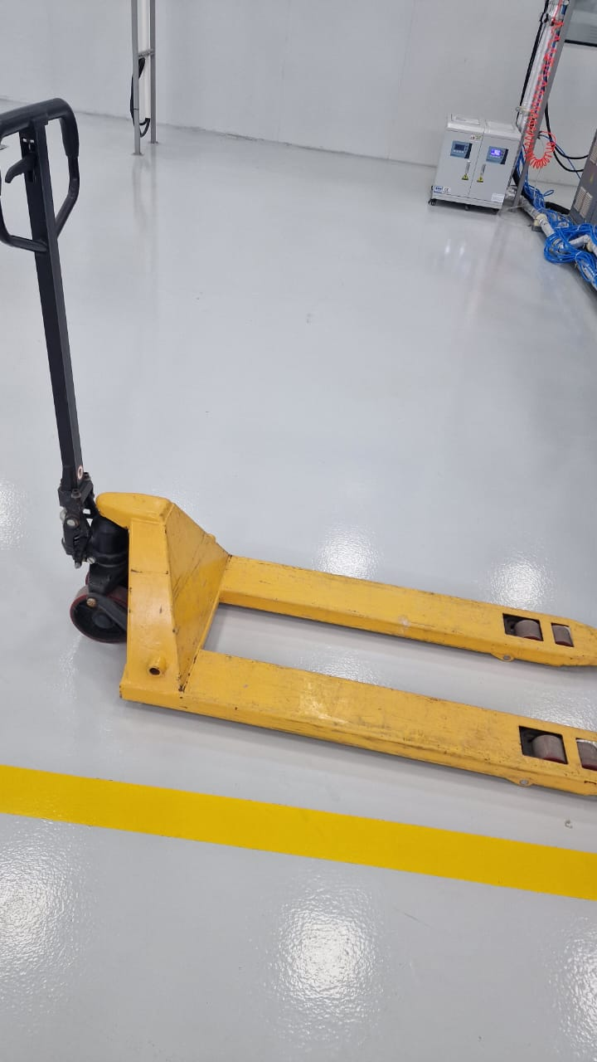

Unite exterieur climatiseur | 7 | ATELIER ASSEMBLAGE | MYC-02-CLM-0001 |  | 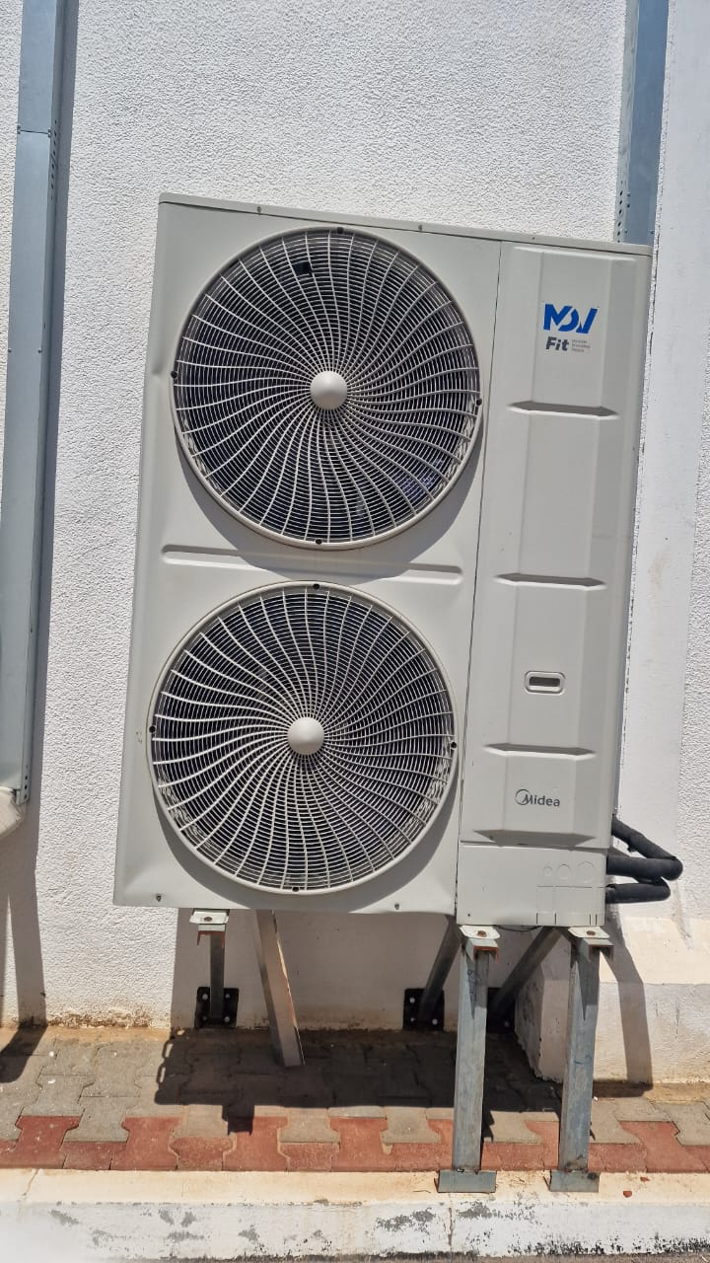
 |  |  | MYC-02-CLM-0002
 |  |  | MYC-02-CLM-0003
 |  |  | MYC-02-CLM-0004
 |  |  | MYC-02-CLM-0005
 |  |  | MYC-02-CLM-0006
 |  |  | MYC-02-CLM-0007

Unite interieur climatiseur | 35 | ATELIER ASSEMBLAGE & DECORATION & METALLISATION | MYC-02-CLM-0008 |  | 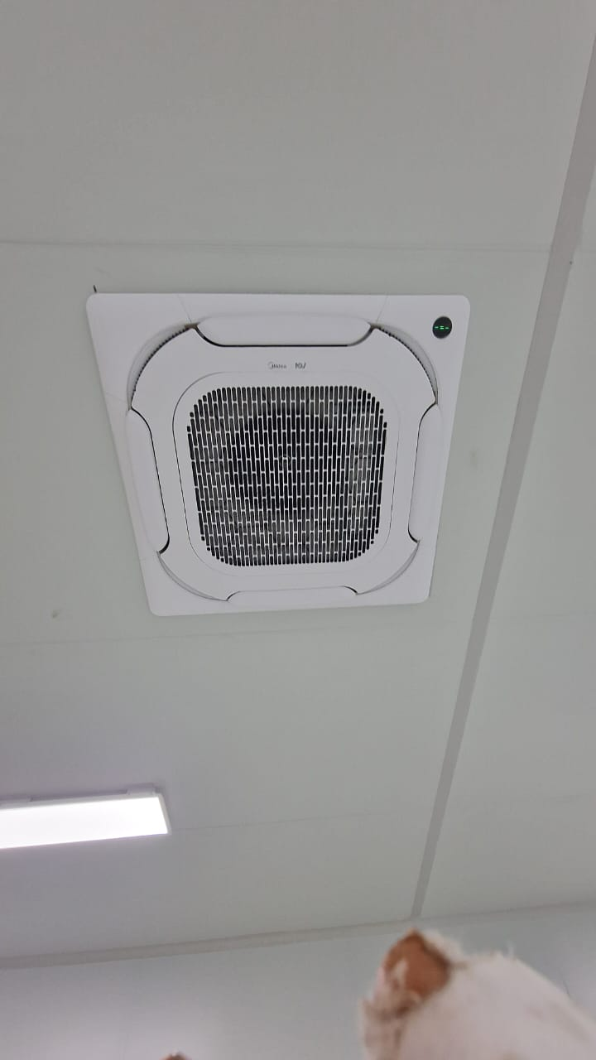
 |  |  | MYC-02-CLM-0009
 |  |  | MYC-02-CLM-0010
 |  |  | MYC-02-CLM-0011
 |  |  | MYC-02-CLM-0012
 |  |  | MYC-02-CLM-0013
 |  |  | MYC-02-CLM-0014
 |  |  | MYC-02-CLM-0015
 |  |  | MYC-02-CLM-0016
 |  |  | MYC-02-CLM-0017
 |  |  | MYC-02-CLM-0018
 |  |  | MYC-02-CLM-0019
 |  |  | MYC-02-CLM-0020
 |  |  | MYC-02-CLM-0021
 |  |  | MYC-02-CLM-0022
 |  |  | MYC-02-CLM-0023
 |  |  | MYC-02-CLM-0024
 |  |  | MYC-02-CLM-0025
 |  |  | MYC-02-CLM-0026
 |  |  | MYC-02-CLM-0027
 |  |  | MYC-02-CLM-0028
 |  |  | MYC-02-CLM-0029
 |  |  | MYC-02-CLM-0030
 |  |  | MYC-02-CLM-0031
 |  |  | MYC-02-CLM-0032
 |  |  | MYC-02-CLM-0033
 |  |  | MYC-02-CLM-0034
 |  |  | MYC-02-CLM-0035
 |  |  | MYC-02-CLM-0036
 |  |  | MYC-02-CLM-0037
 |  |  | MYC-02-CLM-0038
 |  |  | MYC-02-CLM-0039
 |  |  | MYC-02-CLM-0040
 |  |  | MYC-02-CLM-0041
 |  |  | MYC-02-CLM-0042

Tour de refoidissement | 3 | LOCAL TECHNIQUE ATELIER ASSEMBLAGE | MYC-02-TRF-0001 | 25020152-L3
 |  |  | MYC-02-TRF-0002 | 25020152-L2
 |  |  | MYC-02-TRF-0003 | 25020152-L1

Tour de craquage | 3 | LOCAL TECHNIQUE ATELIER ASSEMBLAGE | MYC-02-TRC-0001 |  | 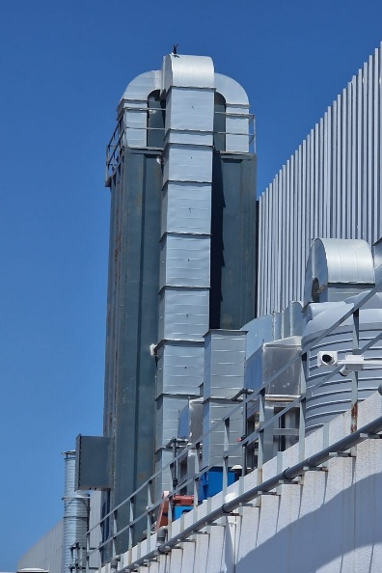
 |  |  | MYC-02-TRC-0002
 |  |  | MYC-02-TRC-0003
Compresseur | 3 | LOCAL TECHNIQUE ATELIER ASSEMBLAGE | MYC-02-CRP-0001 | 25020153-WSW | 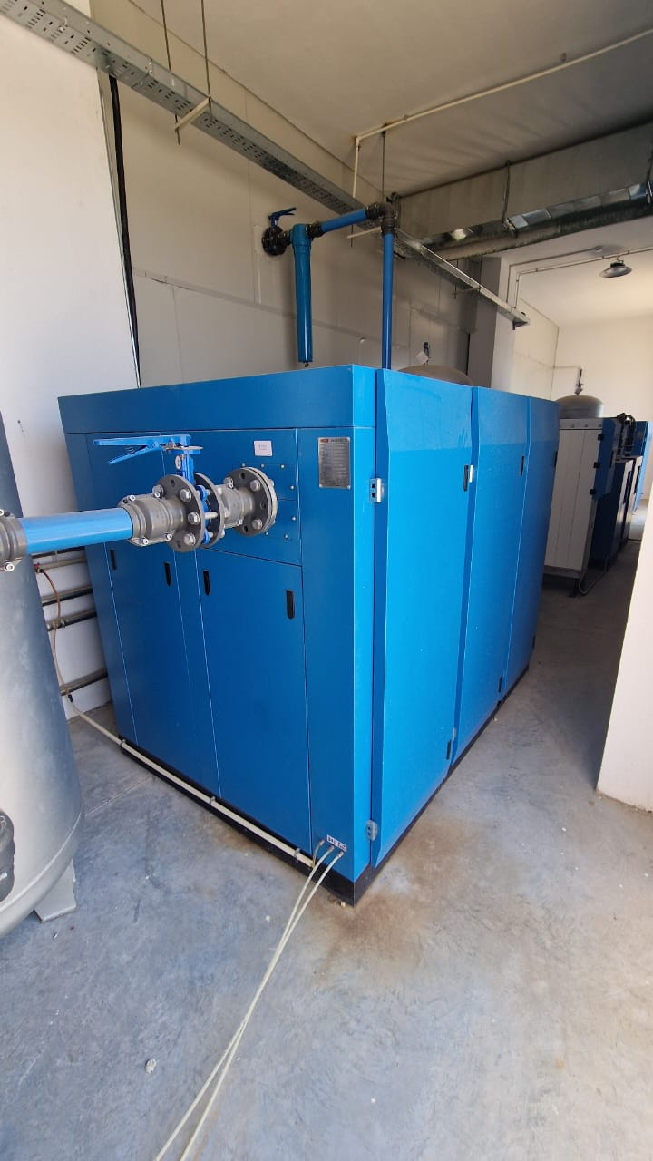
 |  |  | MYC-02-CRP-0002 | 25020154-WSW
 |  |  | MYC-02-CRP-0003 | 25020152-WSW

Secheur d'air | 6 | LOCAL TECHNIQUE ATELIER ASSEMBLAGE | MYC-02-TRC-0004 | 25020153-3 | 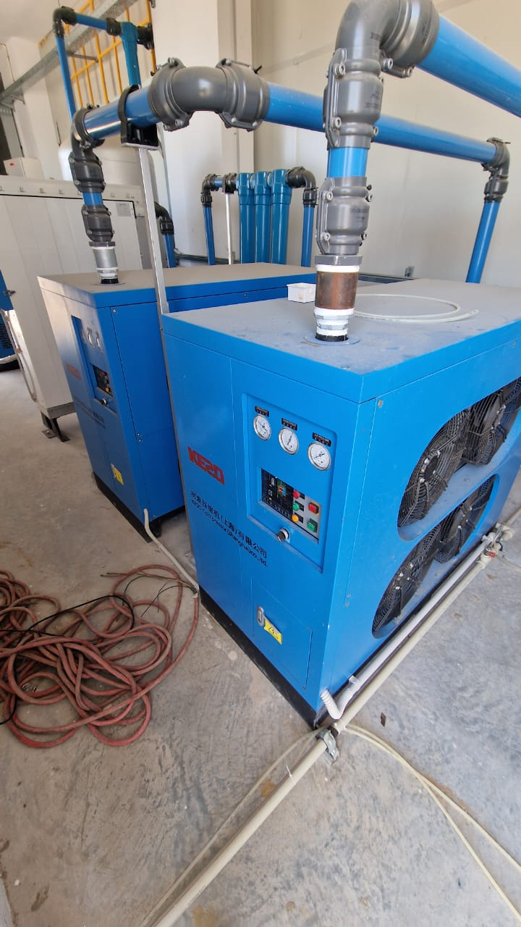
 |  |  | MYC-02-TRC-0005 | 25020153-2
 |  |  | MYC-02-TRC-0006 | 25020154-3
 |  |  | MYC-02-TRC-0007 | 25020154-2
 |  |  | MYC-02-TRC-0008 | 25020152-3
 |  |  | MYC-02-TRC-0009 | 25020152-2

Secheur d'air comprimé | 3 | LOCAL TECHNIQUE ATELIER ASSEMBLAGE |  |  | 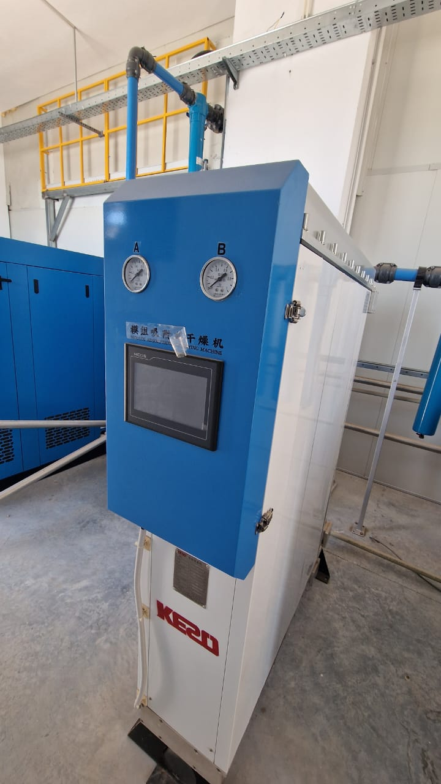
 |  |  | MYC-02-TRC-0010 | SZL20250309
 |  |  | MYC-02-TRC-0011 | SZL20250310
 |  |  | MYC-02-TRC-0012 | SZL20250311

Reservoir air | 6 | LOCAL TECHNIQUE ATELIER ASSEMBLAGE | MYC-02-TRC-0013 | 2404JPDA71 | 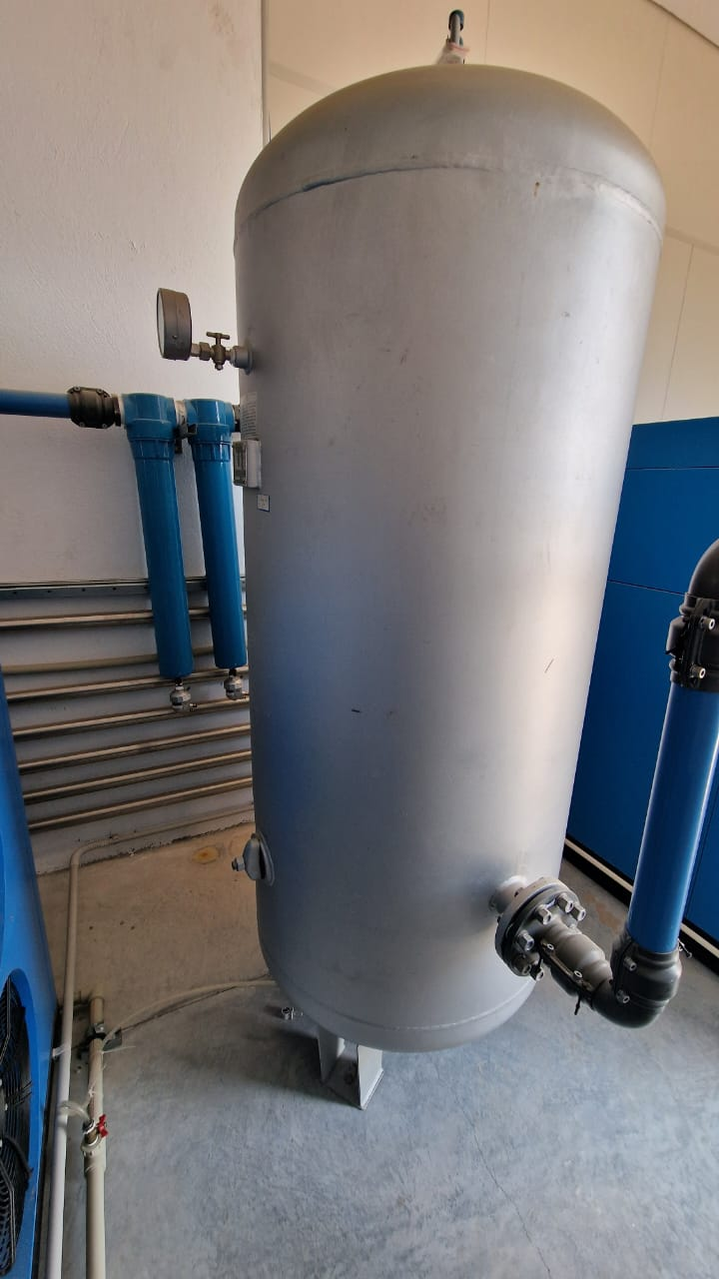
 |  |  | MYC-02-TRC-0014 | 2404JPDA96
 |  |  | MYC-02-TRC-0015 | 2404JPDA79
 |  |  | MYC-02-TRC-0016 | 2404JPDA88
 |  |  | MYC-02-TRC-0017 | 2404JPDA80
 |  |  | MYC-02-TRC-0018 | 2404JPDA70

Chambre de lumiere | 1 | LABO QUALITE ASSEMBLAGE | MYC-02-LBQ-0002 | 20250627158 | 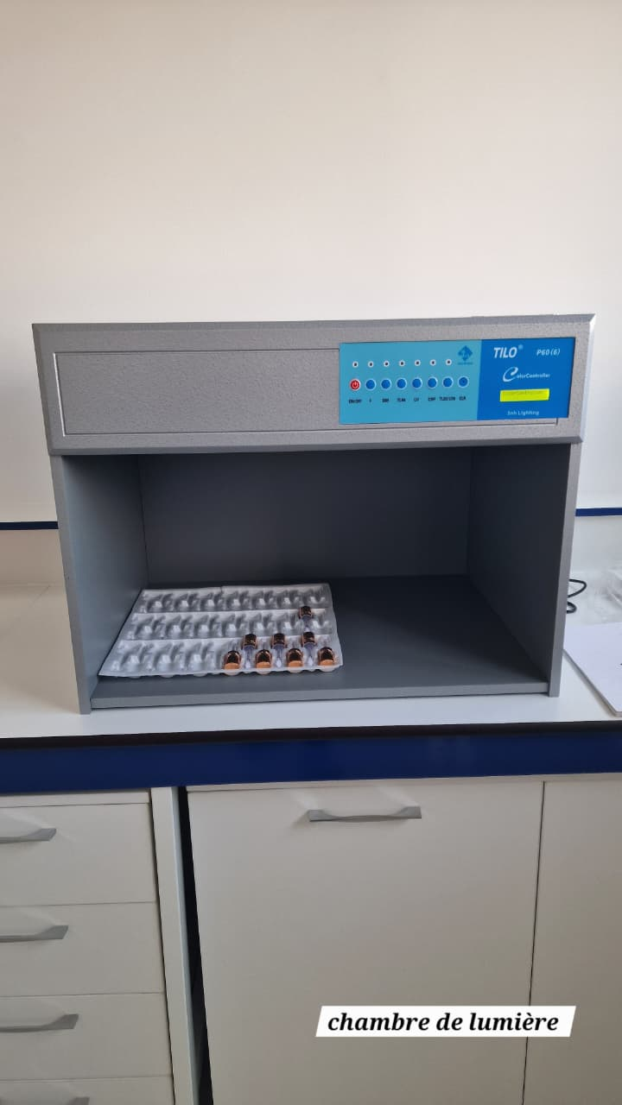

Testeur D'habration | 1 | LABO QUALITE ASSEMBLAGE | MYC-02-LBQ-0003 | 20251021-1

Bain marie | 1 | LABO QUALITE ASSEMBLAGE | MYC-02-LBQ-0004 | 18018253064 | 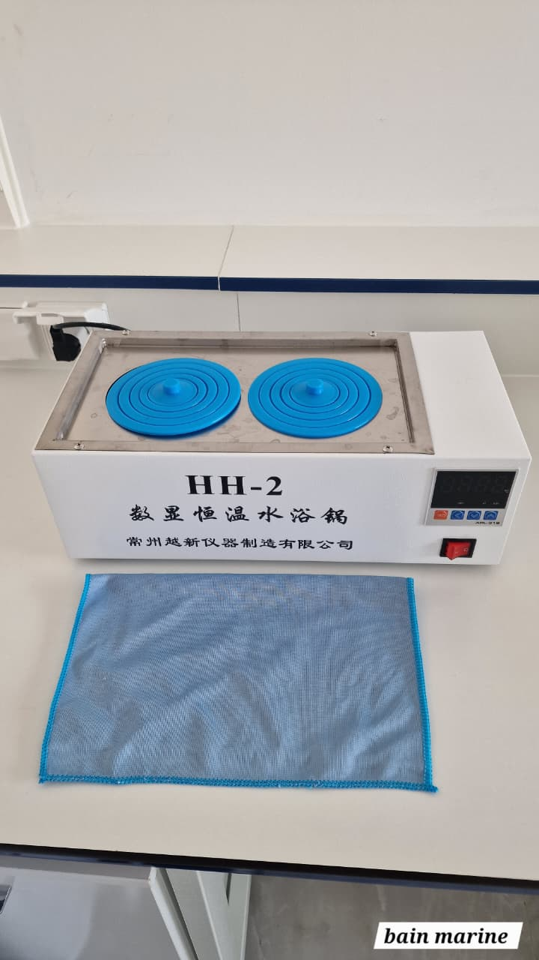

Chambre d'essai de vieillissement | 1 | LABO QUALITE ASSEMBLAGE | MYC-02-LBQ-0005 | 25112202 | 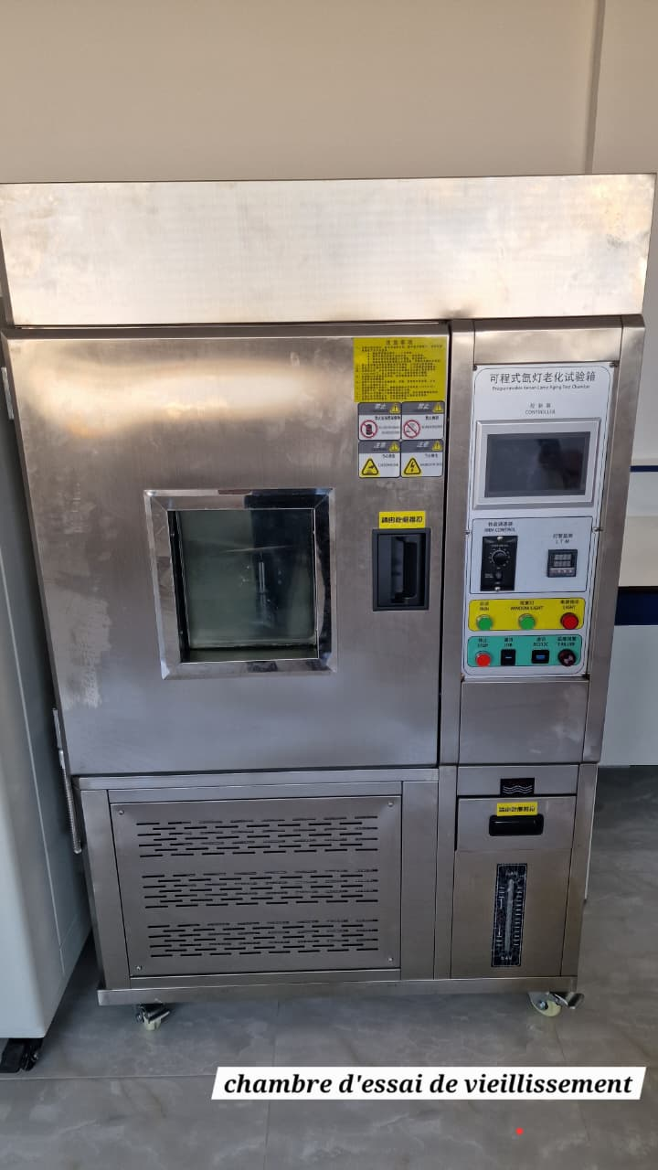

Chambre d'essai environnementale | 1 | LABO QUALITE ASSEMBLAGE | MYC-02-LBQ-0006 | 20250717606

ARMOIRE ELECTRIQUE ( SALLE METALLISATION ) | 1 | ATELIER METALLISATION | MYC-02-ELC-0001 | HT-MYC-20250113-01

ARMOIRE ELECTRIQUE ( SALLE PEINTURE ) | 1 | ATELIER METALLISATION | MYC-02-ELC-0002
Convoyeur automatique chaine métallisation | 1 | atelier Métallisation | MYC-02-AUT-0001 |  | 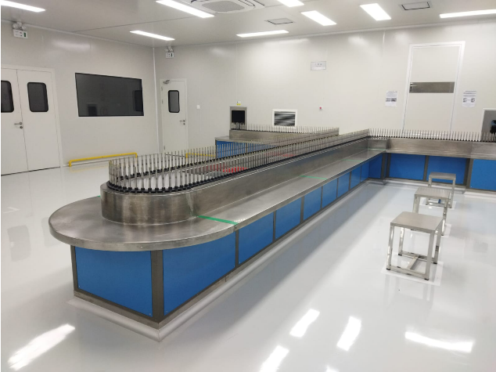
Convoyeur automatique chaine peinture | & | atelier Métallisation | MYC-02-AUT-0002
ROBOT DE DECHARGEMENT | 1 | ATELIER METALLISATION | MYC-02-AUT-0003
ROBOT CHARGEMENT | 1 | ATELIER METALLISATION | MYC-02-AUT-0004 | HT-MYC-20250113-01 | 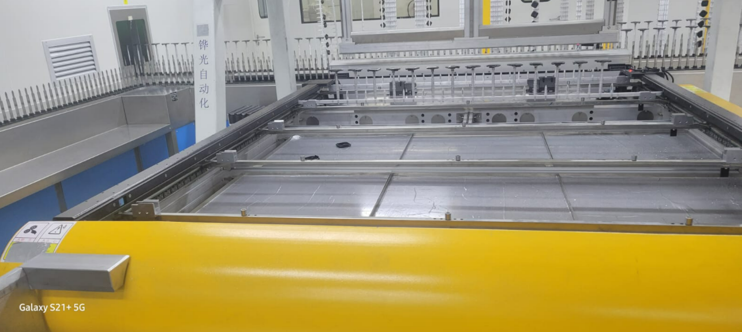

VACCUM à deux portes ( 4 CHAMBRES ) | 2 | ATELIER METALLISATION | MYC-02-PMT-0001 |  | 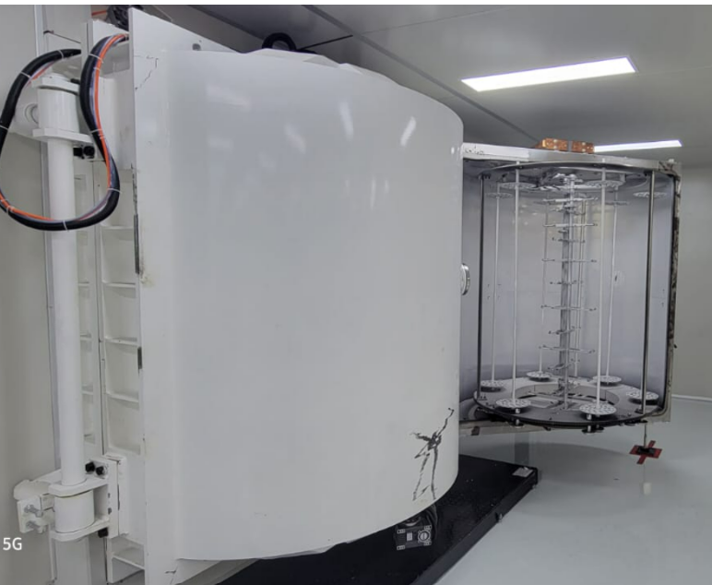
 |  |  | MYC-02-PMT-0002
 |  |  | MYC-02-PMT-0003
 |  |  | MYC-02-PMT-0004

Machine d assemblage Automatique | 1 | ATELIER ASSEMBLAGE | MYC-02-ASA-0001 |  | 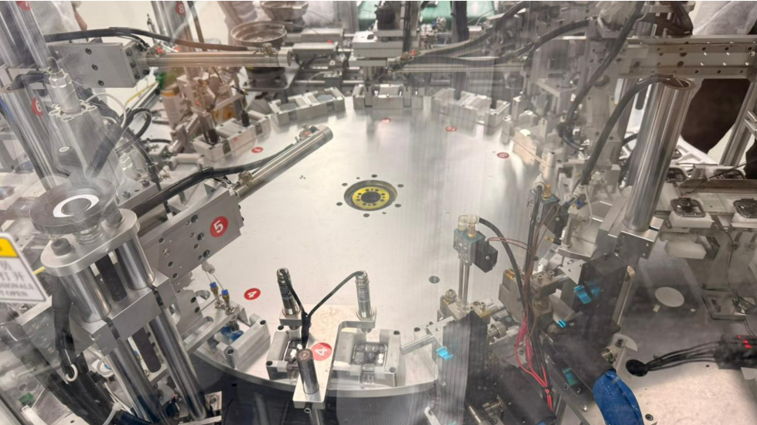

Kärcher | 1 | ATELIER METALLISATION | MYC-02-NET-0001 |  | 